상품제안서
라피엘 끈조절 마스크 | 상품코드: F18504

 |  |  |  |  |  |  | 02-412-0044 | www.easy1.co.kr
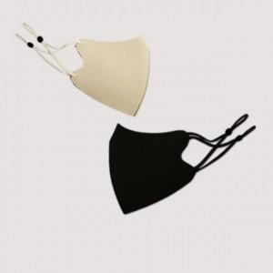 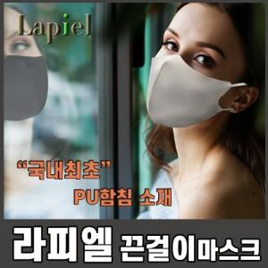

【상세/제작정보】

【인쇄/포장옵션】 | 풀칼라 / 포장불가능

【공급단가】 | 수량 | 500~ | 1,000~ | 2,000~ | 3,000~ | 5,000~
*VAT별도 | 단가 | 2,160원 | 2,080원 | 2,000원 | 1,920원 | 1,870원

【상품 URL】 | https://easy1.co.kr:443/src/goods_detail.php?gdno=18504

